記入例
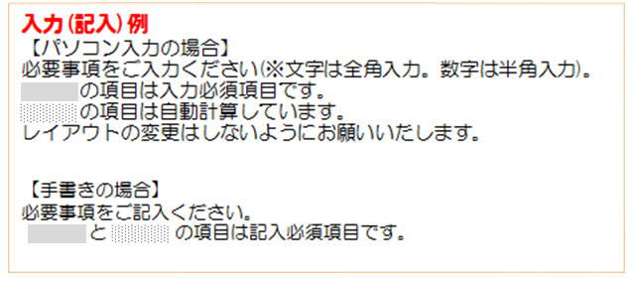
請 求 書

請求日はその月の20日で締めてください。
振込先銀行、支店名をご入力(またはご記入)ください。
口座の種類を選び、番号をご入力(またはご記入)ください。
口座名義のフリガナをご入力(またはご記入)ください。
株式会社 加 藤 組 |  |  |  |  |  |  |  |  | 御中 |  |  |  |  | 請 求 年 月 日
 |  |  |  |  |  |  |  |  |  |  |  |  |  | 2023 |  |  | 年 |  | 10 |  |  | 月 |  | 20 |  | 日
下記の金額を請求致します |  |  |  |  |  |  |  |  |  |  |  | 振込先銀行 |  |  |  | ○○銀行 |  |  |  |  |  |  | ○○ |  |  |  | 支店

※パソコン入力の場合、請求金額(消費税込)は内訳の合計が自動的にコピーされます。
貴社のインボイスの登録番号をご記入ください。 ゴム印可。
 |  |  |  |  |  |  |  |  |  |  |  | 口座番号 |  |  |  |  |  |  |  | 当座 |  |  | No |  | ○○○○…
 |  |  |  |  |  |  |  |  |  |  |  | 口座名義フリガナ |  |  |  | カ)○○○
請求 金額 |  |  | ¥1,254,000 |  |  |  |  |  | (税込） |  |  | 〒 |  | 250-0123 |  |  |  | 登録番号 （T○○○○○○…）
 |  |  |  |  |  |  |  |  |  |  |  | 住所 |  | 神奈川県○○○…

おわかりになる範囲で、工事名（略称可）、㈱加藤組担当者、工事番号、注文番号（注文書を発行している場合)をご入力（またはご記入)ください。
工事名 |  |  | FF CM8 屋上防水工事 |  |  |  |  | 工事番号 | 6209 |  |  | 社名 |  | 株式会社○○○ |  |  |  |  |  |  |  |  |  |  | 印

郵便番号、住所、社名、TELをご入力(またはご記入)ください。ゴム印可。
印鑑(朱肉印)を必ずご捺印ください。
 |  |  |  |  |  |  |  |  |  |  |  | TEL |  | 0000-00-0000
㈱加藤組 担当者 |  |  | 加藤 様 |  |  |  |  | 注文番号 | 55-KK-11

日付、品名・工種名、数量、単位、単価をご入力（またはご記入）ください、1式の場合も単価をご入力（またはご記入）ください。
※パソコン入力の場合、金額欄は自動的に計算されます。
納入・引渡月日は、インボイスに必要なのでご記入お願いします。
請 求 内 訳
 | 納入・引渡 月 日 |  |  |  | 品 名 ・ 工 種 名 |  |  |  |  |  | 数 量 |  | 単位 |  | 単 価 |  |  |  | 金 額 |  |  |  |  |  | 備 考
1 | 10 |  | 25 |  | 屋上防水 |  |  |  |  |  | 12.0 |  | ㎡ |  | 10,000 |  |  |  | 120,000
2 | 11 |  | 19 |  | 金物取付 |  |  |  |  |  | 20.0 |  | カ所 |  | 1,000 |  |  |  | 20,000
3 | 11 |  | 20 |  | 仕上げ工事 |  |  |  |  |  | 1.0 |  | 式 |  | 1,000,540 |  |  |  | 1,000,540
4 |  |  |  |  | 値引き |  |  |  |  |  |  |  |  |  |  |  |  |  | (540)
5
6
値引き等のマイナス金額は、金額の先頭に－（マイナス符号）を付けてください。
7
8
9
10
11
12
消費税は端数切捨て方式でご対応ください。
 |  |  |  | 小 計 |  |  |  |  |  |  |  |  |  |  |  |  |  |  | 1,140,000
 |  |  |  | 消 費 税 |  |  |  |  |  |  |  |  |  | (10％) |  |  |  |  | 114,000
 |  |  |  | 合 計 |  |  |  |  |  |  |  |  |  | （消費税込） |  |  |  |  | 1,254,000

 | 工事原価 |  |  |  | 契約額 | 出来高 | 出来高累計額 |  |  | 支払基準額 |  |  | 既支払額 |  |  |  | 支払査定額 |  |  |  | 担当部署承認印
 |  |  |  |  | Ａ 決・確・概・未 | Ｂ | Ｃ ＝Ａ×Ｂ |  |  | Ｄ =C×0.9又は1 |  |  | Ｅ |  |  |  | Ｆ ＝Ｄ-Ｅ
 | 外 |  | 材
 | 労 |  | 経

 | 事務確認欄 |  |  |  |  |  |  |  |  | 会計処理欄 |  |  | 安全費 |  |  | 支払金額
 |  |  |  |  |  |  |  |  |  |  |  |  | Ｇ |  |  | Ｈ＝Ｆ-Ｇ

注 |  | 1)請求書は毎月20日締切、同月25日迄にご提出ください。それ以後に到着のものは翌月回しになります。
 |  | 2)工事別に必要事項をご記入ください。
 |  | 3)請求内訳は明細をご記入ください。またはわかるように貴社の内訳書を詳細別紙として添付してもかまいません。
 |  | 4)消費税の端数計算方式につきまして、消費税の端数切捨て方式にてご対応願います。
 |  | 5)工事担当者によっては90％支払になる工事もありますので、ご確認の上、翌月残金の請求書を再度ご提出願います。
 |  | 6)ご不明な点がありましたら、お問合せ願います。
2023-10

